iOS
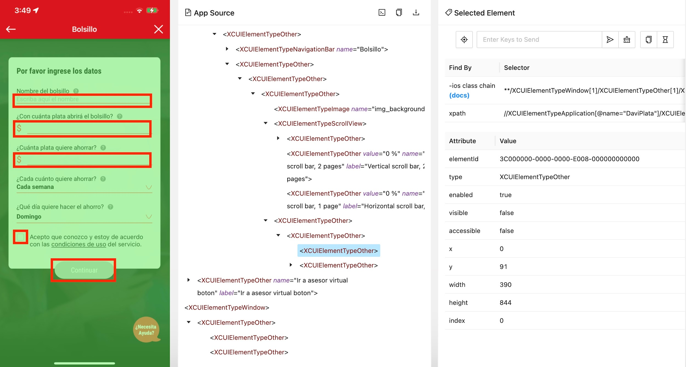
PANTALLAS CON BLOQUEOS POR ANTIROBOT EN LA PLATAFORMA iOS

Módulo: | Cambio dispositivo, login
Punto detallado: | En el campo 'Código de 6 dígitos' no deja extraer ningún localizador

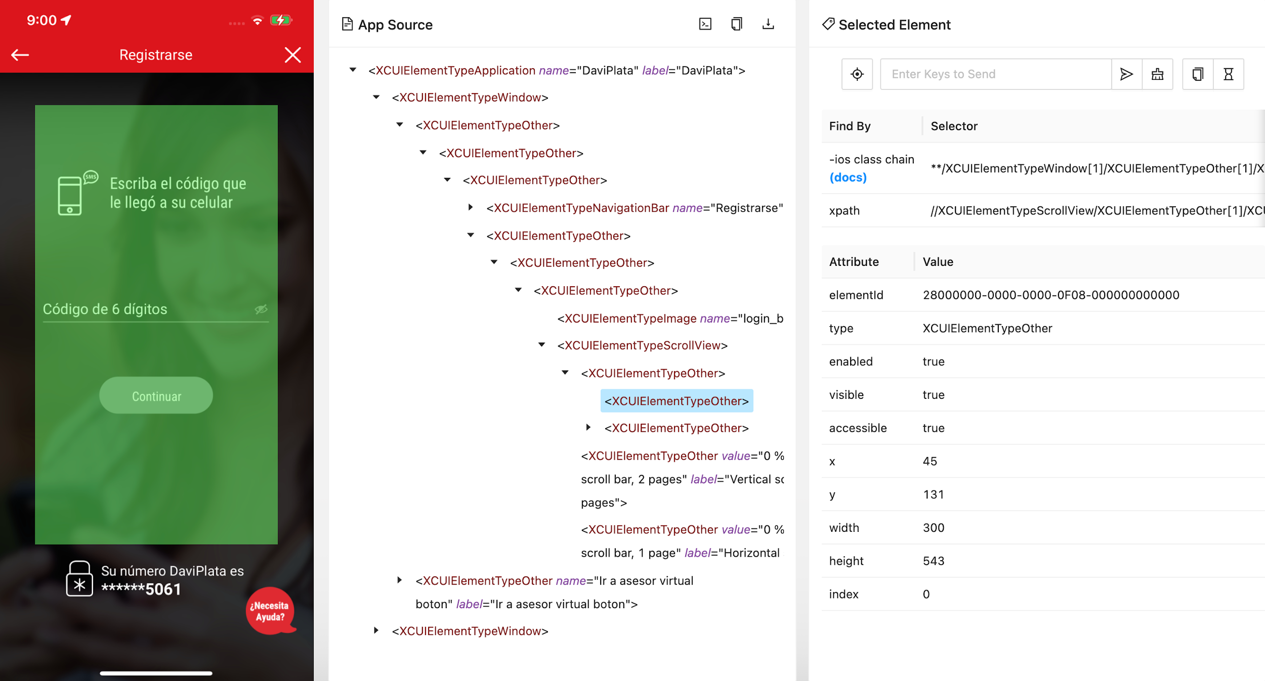

Módulo: | Cambio dispositivo, login
Punto detallado: | El botón 'Continuar' no deja extraer el localizador (despues del ingreso de 'Código de 6 dígitos')
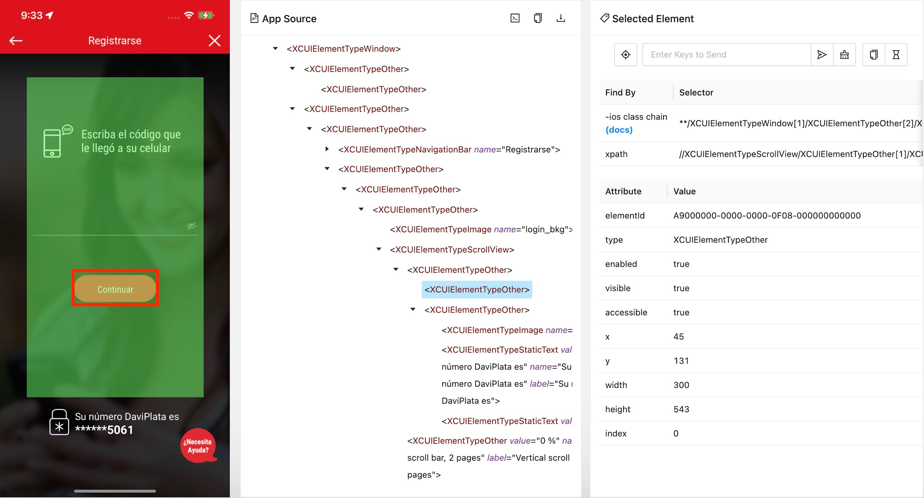

Módulo: | ADS Adelanto de saldo
Punto detallado: | El botón 'X' (cerrar) no deja extraer el localizador
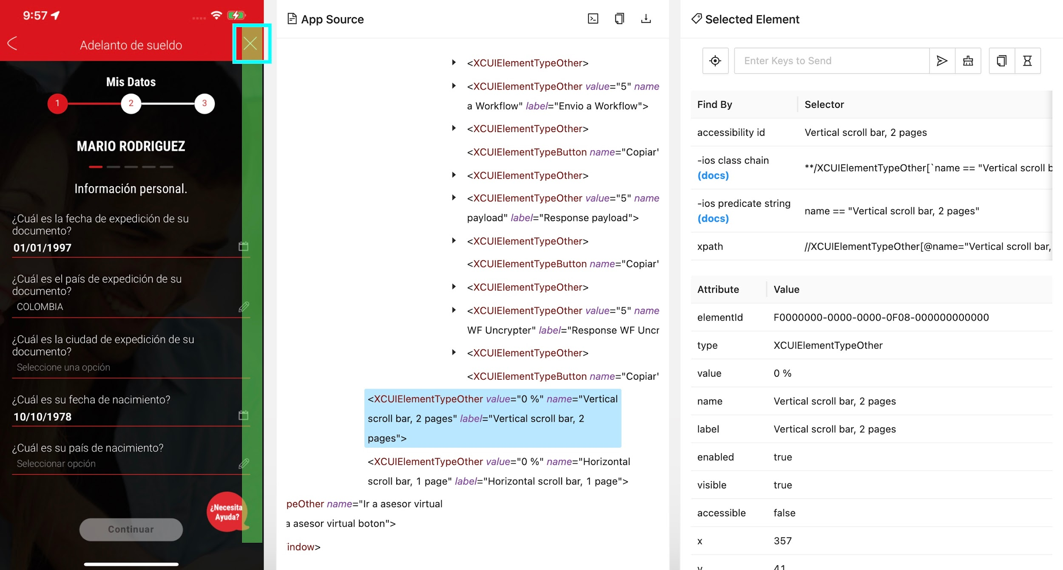

Módulo: | Laura Voz
Punto detallado: | No permite interacturar con los textos de Laura Voz debido a la arquitectura antirobot
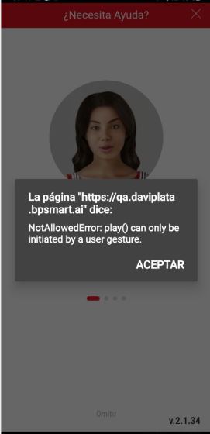

Módulo: | Movimiento funcional
Punto detallado: | El modulo de movimientos no permite la interaccion de los elemento desde la automatizacion

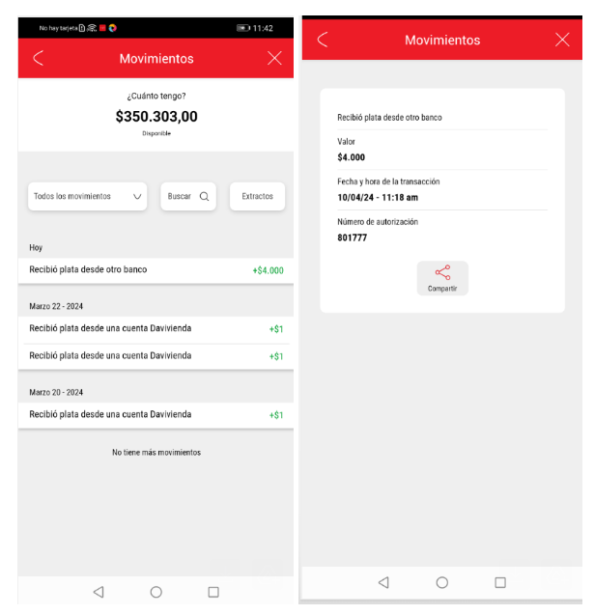

Módulo: | Bolsillos
Punto detallado: | Los campos 'Nombre del bolsillo', '¿Con cuanta plata abrirá el bolsillo?', '¿Cuanta plata quiere ahorrar?', 'Checkout Aceptar condiciones' y el botón 'Continuar' no deja extraer el localizador

Android
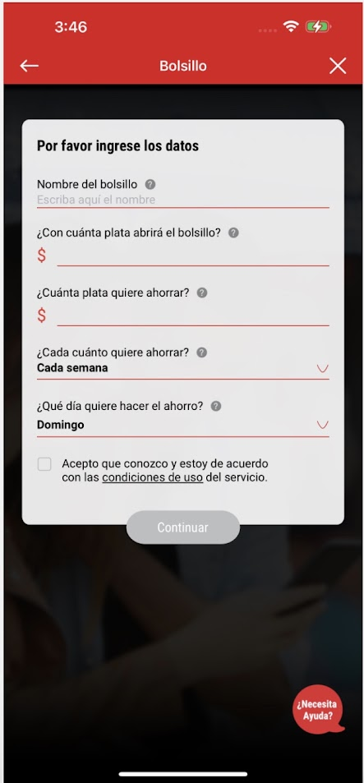
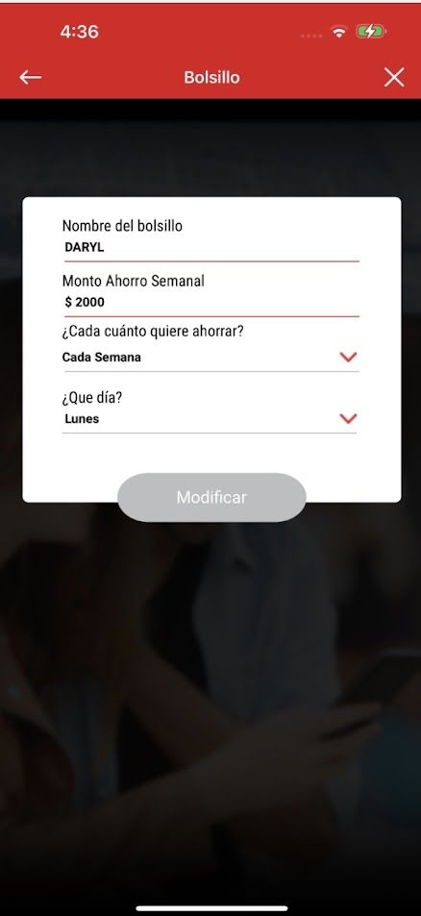
PANTALLAS CON BLOQUEOS POR ANTIROBOT EN LA PLATAFORMA ANDROID

Módulo: | Meter Plata y Pse Avanza
Punto detallado: | Las opciones "Desde cuentas Davivienda" y "Desde cualquier banco", no permite interactuar los elementos del formulario

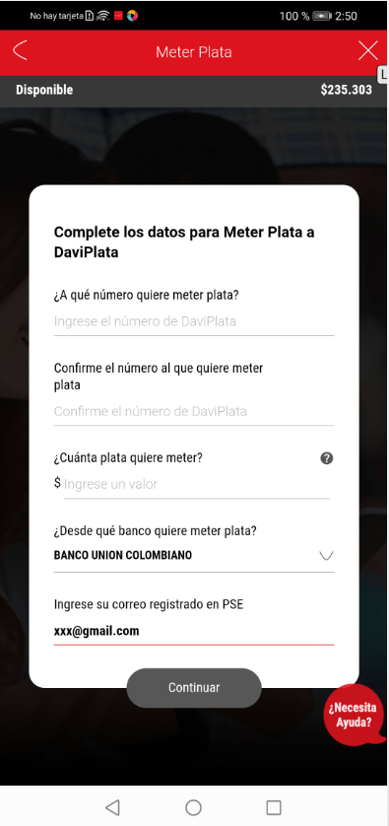

Módulo: | Movimiento funcional
Punto detallado: | El modulo de movimientos no permite la interaccion de los elemento desde la automatizacion

Módulo: | Fondos insuficientes
Punto detallado: | El modulo recarga prepago no permite la interaccion con los elementos
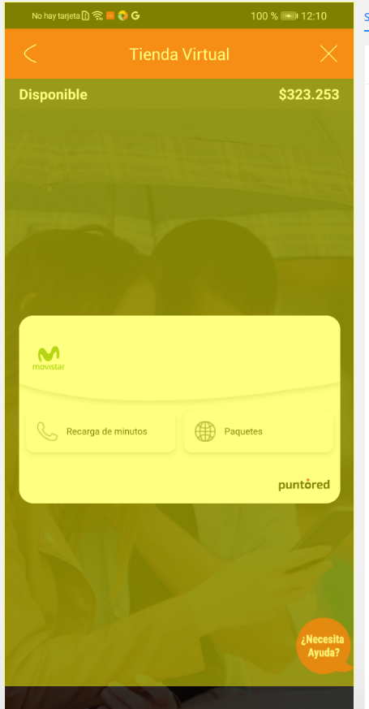

Módulo: | Registro Mayores y Nueva Cedula
Punto detallado: | No esta permitiendo la creación del negocio, por guarda de seguridad

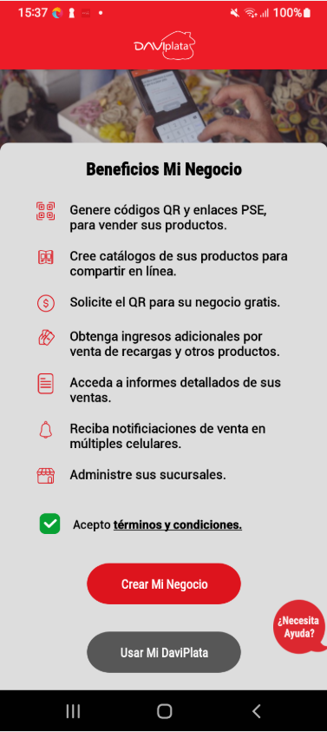
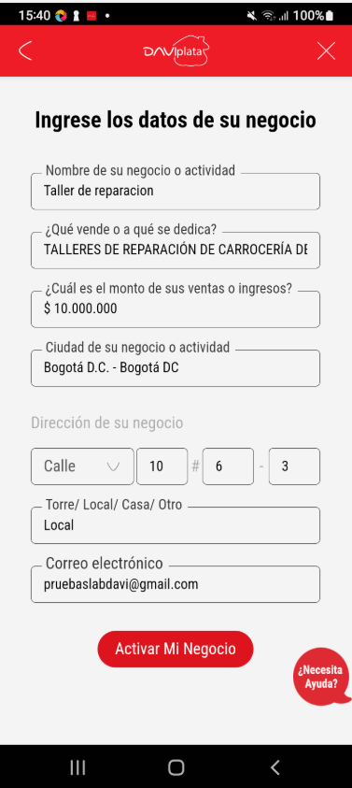

Módulo: | ADS
Punto detallado: | No permite aceptar terminos y condiciones desde la automatizacion con usuario no comun, debido a la arquitectura antirobot
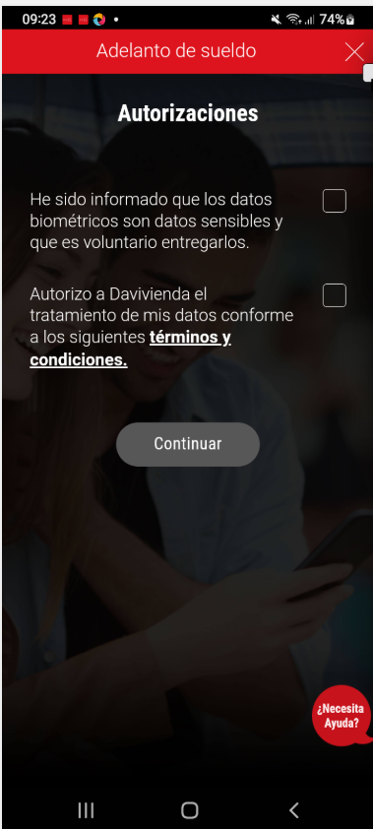
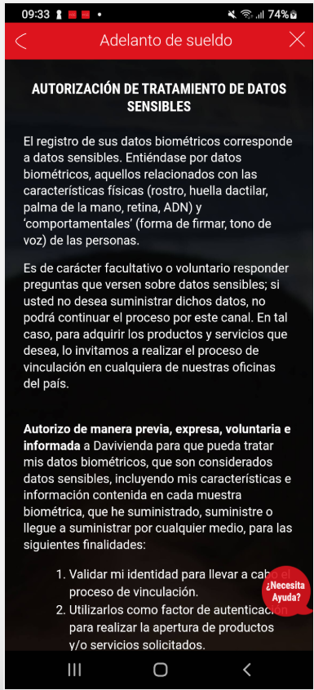
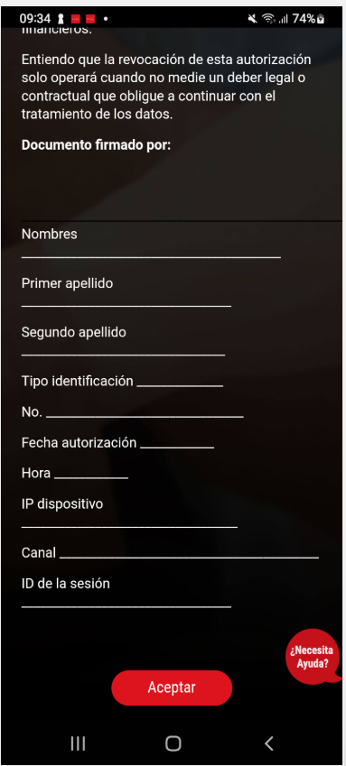

Módulo: | Bolsillos
Punto detallado: | No permite la interaccion con los elementos del formulario, para la creacion del bolsillo

